상품제안서
엔보우 스마트 초고속 무선충전 마우스 패드 [인쇄무료] | 상품코드: F16642

 |  |  |  |  |  |  | 02-412-0044 | www.easy1.co.kr
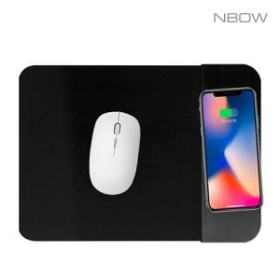

【상세/제작정보】

【인쇄/포장옵션】 | 실크, 풀칼라 / 포장지포장

【공급단가】 | 수량 | 100~ | 300~ | 500~ | 1,000~ | 3,000~
*VAT별도 | 단가 | 7,840원 | 7,710원 | 7,520원 | 7,330원 | 7,210원

【상품 URL】 | https://dev.easy1.co.kr:443/src/goods_detail.php?gdno=16642

